説明
操作説明

①まず、Excelの[ファイル]-[オプション]画面を開き、ブックの計算を“自動”になっていることを確認してください。
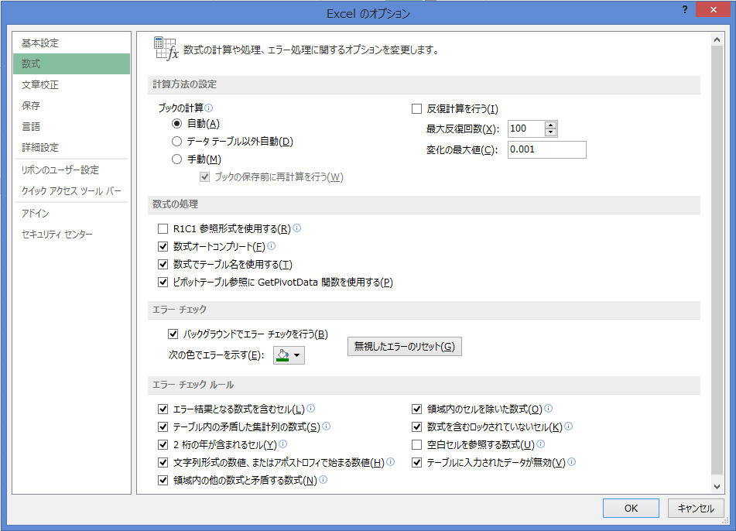

②“年間”シートのセルA1に会社名を、H1に、今期の決算期を入力してください。
例）決算期がH29年4月～H30年3月の場合、H1に「2018/3/31」と入力のこと。
※期間のシート名（“月1”～“月12”）は、各自、分かりやすいように変更して構いません。

③“支払人”シートに、受取手形の受取人（支払人）と発行先（支払先）を入力してください。
※ふりがなは、リストを選択しやすいように昇順にする際使用するだけですので、全て入力ではなく、
頭文字5～6文字のみ入力でも構いません。
ふりがな順に並び順を変更したい場合、項目“ふりがな”の右側にあるプルダウンメニューをクリックし、
「昇順(S)」を選択してください。
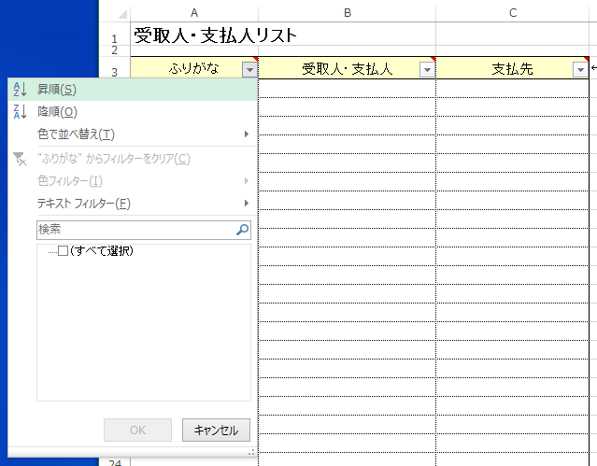

④“期間以前”シートには、手形期日が今期に入っている場合、情報を入力してください。
・項目“月日”、“手形日付”、“手形期日”は、日にちを入力してください。
例）今年ならば「4/1」、年が異なる場合「2018/12/1」

・項目“摘要”、“受取人・支払人”は、セル右に表示されるボタンをクリックし、項目から選択してください。
※“摘要”のプルダウンメニューのリストは、「売上」「加工収入」固定になっております。変更したい場合は、
[データ]-[入力規則]画面より変更してください。
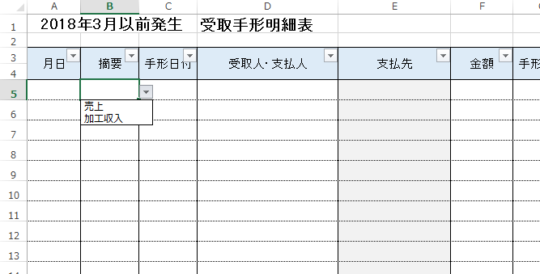

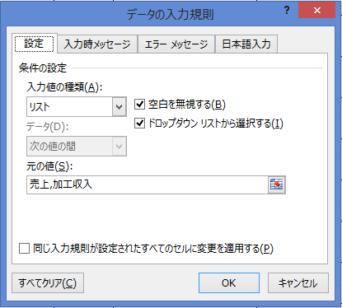

※“受取人・支払人”のプルダウンメニューのリストは、シート“支払人”に入力した情報が表示されます。

※背景が薄グレーの項目“支払先”、“期月”は、自動で表示されるよう計算式（関数）が入っておりますので、
間違って式を削除することのないようお願いします。

⑤シート“月1”以降も④と同じように入力していってください。
※シート“月8”～“月12”以降は、手形期日を考慮し、18か月分の期月に対応しております。

※本ファイルは一年間で区切り、来期のデータを入力したい場合は、新たにファイルを作成し、日にちを変更して
お使いください。

